关系图
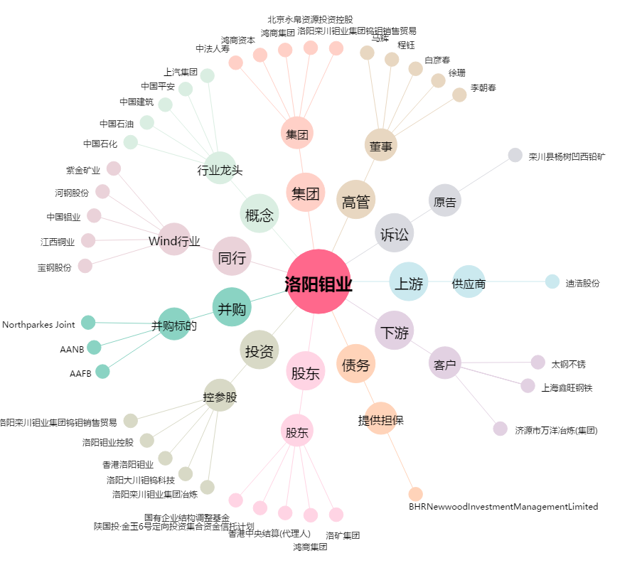
洛阳钼业[603993.SH] - 关系概览图

